ПРАЙС
Фотография | Наименование | Состав | Размер | Базовая цена | Заказ | Сумма заказа
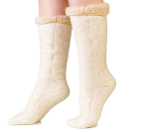 | Гольфы меховые стрейч | ворс 100% шерсть с эластаном | 35-36 обхват икры (29-35) | 824 |  | 0
 |  |  | 37-38 обхват икры (33-40) | 824 |  | 0
 |  |  | 39-40 обхват икры (35-42) | 824 |  | 0
 |  |  | 41-42 обхват икнры (37-43) | 824 |  | 0
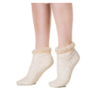
 |  |  | 43-44 обхват икры (38-46) | 824 |  | 0
 | Носки меховые стрейч | ворс 100% шерсть с эластаном | 35-36 | 452 |  | 0
 |  |  | 37-38 | 452 |  | 0
 |  |  | 39-40 | 452 |  | 0
 |  |  | 41-42 | 452 |  | 0
 |  |  | 43-44 | 452 |  | 0
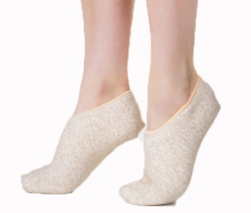 | Подследники меховые стрейч | ворс 100% шерсть с эластаном | 35-36 | 389 |  | 0
 |  |  | 37-38 | 389 |  | 0
 |  |  | 39-40 | 389 |  | 0
 |  |  | 41-42 | 389 |  | 0
 |  |  | 43-44 | 389 |  | 0
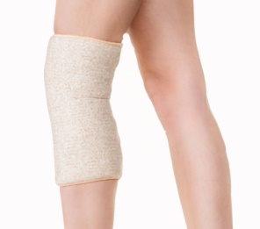 | Наколенник согревающий стрейч | ворс 100% шерсть с эластаном | S 42-48 обхват колена 33-37 | 284 |  | 0
 |  |  | M 48-54 обхват колена 37-41 | 284 |  | 0
 |  |  | L 54-64 обхват колена 41-45 | 284 |  | 0
 |  |  | XL 64-72 обхват колена 45-52 | 284 |  | 0
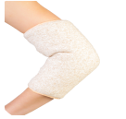 | Налокотник согревающий стрейч | ворс 100% шерсть с эластаном | S 42-48 обхват плеча 26-30 | 336 |  | 0
 |  |  | M 48-54 обхват плеча 30-34 | 336 |  | 0
 |  |  | L 54-64 обхват плеча 34-38 | 336 |  | 0
 |  |  | XL 64-72 обхват плеча 38-45 | 336 |  | 0
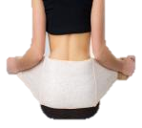 | Пояс согревающий стрейч | ворс 100% шерсть с эластаном | S обхват талии 62-77 | 725 |  | 0
 |  |  | M обхват талии 77-92 | 725 |  | 0
 |  |  | L обхват талии 92-107 | 725 |  | 0
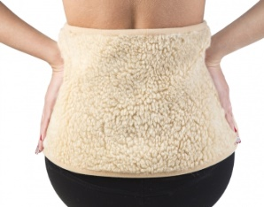 | Пояс меховой двойной бежевый | ворс 100% шерсть | XL-3XL | 494 |  | 0
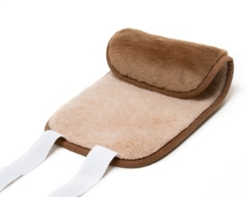 | Пояс радикулитный верблюд | ворс 100% шерсть | XL-3XL | 840 |  | 0
 | Пояс верблюд облегчённый | ворс 100% шерсть | XL-3XL | 683 |  | 0
 | Пояс радикулитный Защита | верх 100% полиэфир, подкладка - ворс 100% шерсть |  | 390 |  | 0
 | Пояс радикулитный массажный | верх 100% шерсть, подкладка-ворс 100% шерсть |  | 450 |  | 0
 | Пояс радикулитный меховой модель2 | верх 100% шерсть, подкладка-ворс 100% шерсть |  | 450 |  | 0
 | Повязка меховая бежевая | ворс 100% шерсть |  | 173 |  | 0
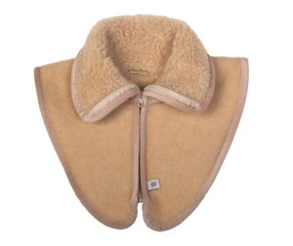 | Воротник меховой бежевый | ворс 100% шерсть |  | 473 |  | 0
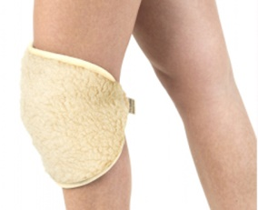 | Наколенник меховой двойной бежевый | ворс 100% шерсть |  | 305 |  | 0
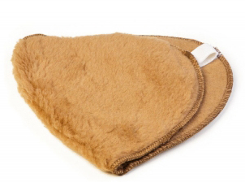 | Наколенник верблюд меховой двойной коричневый | ворс 100% шерсть |  | 546 |  | 0
 | Наколенник верблюд меховой двойной бежевый | ворс 100% шерсть |  | 546 |  | 0
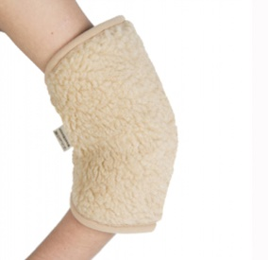 | Налокотник меховой двойной бежевый | ворс 100% шерсть |  | 294 |  | 0
 | Наплечник меховой бежевый | ворс 100% шерсть |  | 515 |  | 0
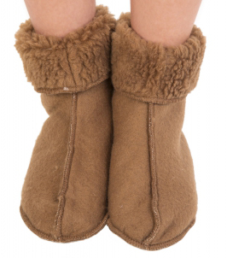 | Носки верблюд коричневый | ворс 100% шерсть | 35-36 | 452 |  | 0
 |  |  | 37-38 | 452 |  | 0
 |  |  | 39-40 | 452 |  | 0
 |  |  | 41-42 | 452 |  | 0
 |  |  | 43-44 | 452 |  | 0
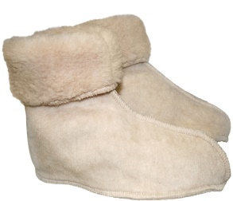 | Носки верблюд бежевые | ворс 100% шерсть | 35-36 | 452 |  | 0
 |  |  | 37-38 | 452 |  | 0
 |  |  | 39-40 | 452 |  | 0
 |  |  | 41-42 | 452 |  | 0
 |  |  | 43-44 | 452 |  | 0
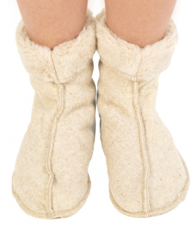 | Носки меховые | ворс 100% шерсть | 35-36 | 263 |  | 0
 |  |  | 37-38 | 263 |  | 0
 |  |  | 39-40 | 263 |  | 0
 |  |  | 41-42 | 263 |  | 0
 |  |  | 43-44 | 263 |  | 0
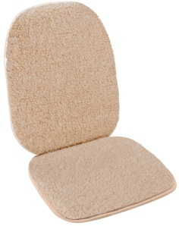 | Сиденье на автомобиль М2 бежевый | материал верха- ворс 100% шерсть, низ 100% ПЭ, наполнитель ППУ | 45*100 | 861 |  | 0
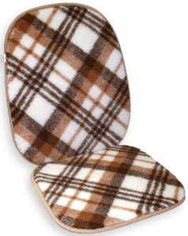 | Сиденье на автомобиль М2 клетка | материал верха- ворс 100% шерсть, низ 100% ПЭ, наполнитель ППУ | 45*100 | 861 |  | 0
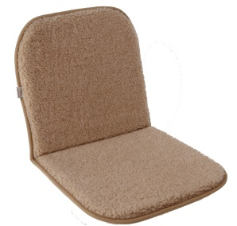 | Накидка (сиденье) бежевый | материал верха- ворс 100% шерсть, низ 100% ПЭ, наполнитель ППУ | 40*80 | 673 |  | 0
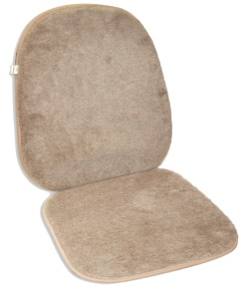 | Накидка (сиденье) Верблюд | материал верха- ворс 100% шерсть, низ 100% ПЭ, наполнитель ППУ | 40*80 | 1,260 |  | 0
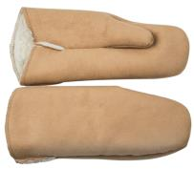 | Варежки мужские замша | покрытие 100% ПЭ, ворс 80% шерсть, 20% ПЭ |  | 389 |  | 0
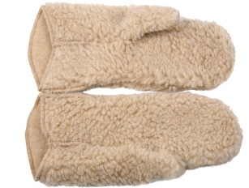 | Варежки мужские бежевый | ворс-100% шерсть |  | 389 |  | 0
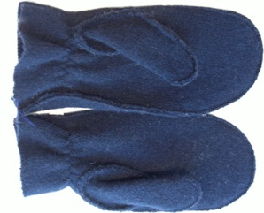 | Варежки мужские в/ш тёмно-синий | ворс-100% шерсть | L | 578 |  | 0
 |  |  | M | 578 |  | 0
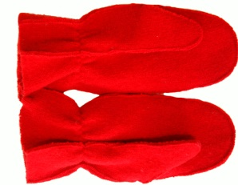 | Варежки женские в/ш красный | 100% шерсть | L | 515 |  | 0
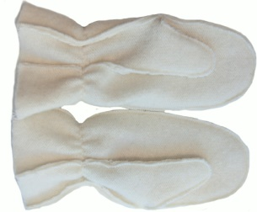 | Варежки женские в/ш белый | 100% шерсть | L | 515 |  | 0
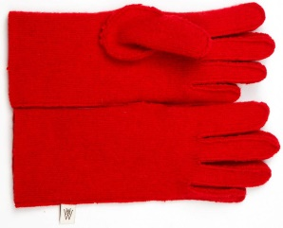 | Перчатки женские в/ш красный | 100% шерсть | L | 515 |  | 0
 |  |  | M | 515 |  | 0
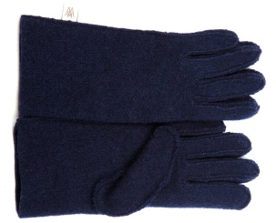 | Перчатки женские в/ш тёмно-синий | 100% шерсть | L | 515 |  | 0
 |  |  | M | 515 |  | 0
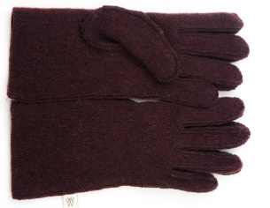 | Перчатки женские в/ш коричневый | 100% шерсть | L | 515 |  | 0
 |  |  | M | 515 |  | 0
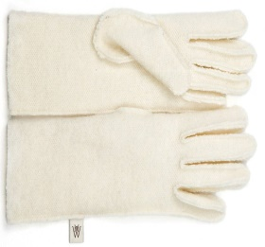 | Перчатки женские в/ш белый | 100% шерсть | L | 515 |  | 0
 |  |  | M | 515 |  | 0
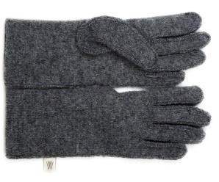 | Перчатки мужские в/ш серый | 100% шерсть | М | 578 |  | 0
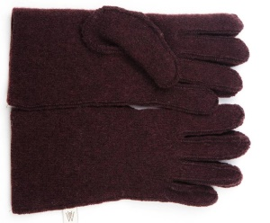 | Перчатки мужские в/ш коричневый | 100% шерсть | L | 578 |  | 0
 |  |  | M | 578 |  | 0
Общий заказ |  |  |  |  | 0 | 0

